视频及H5分项报价及其他补充说明
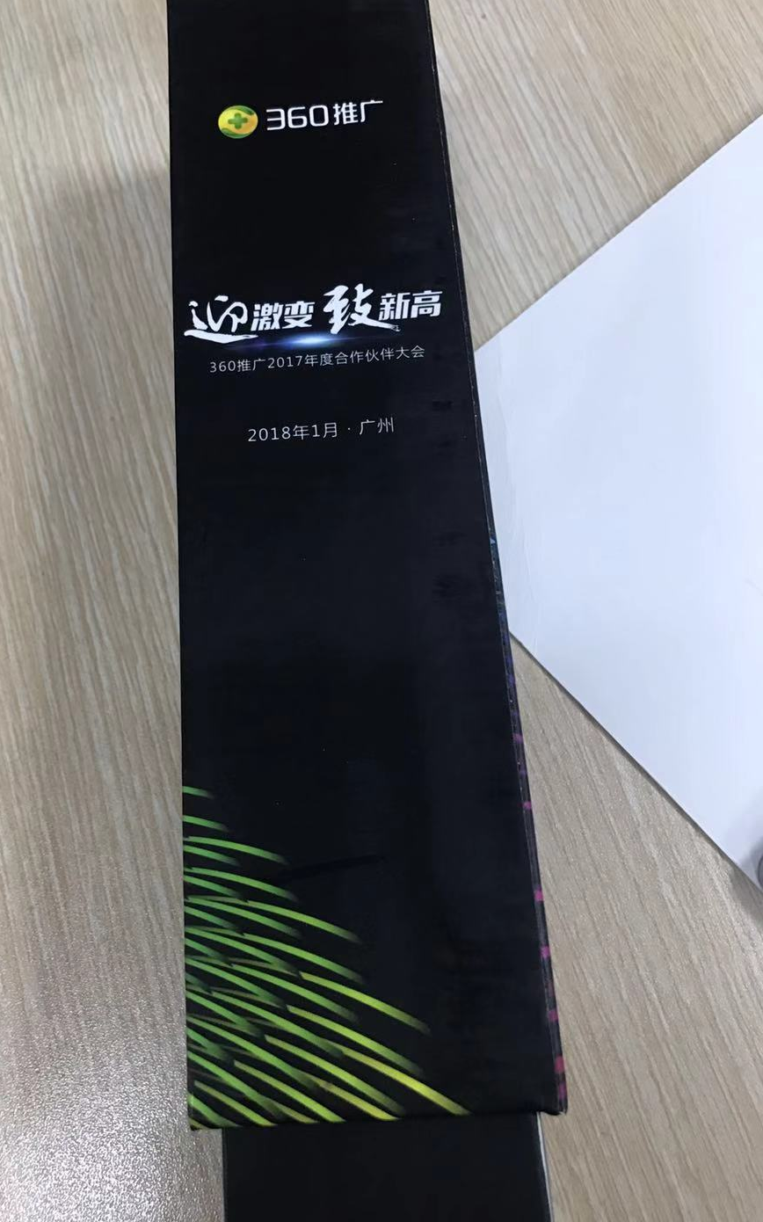
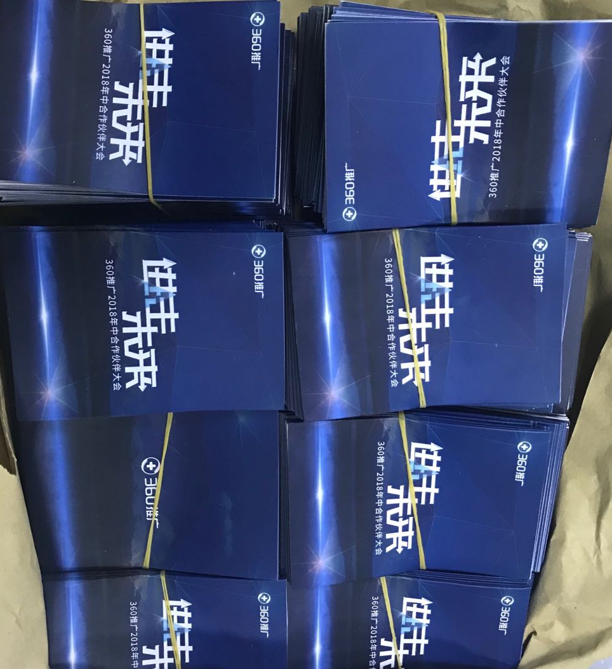
报价明细
视频名称 | 项目 | 内容描述 | 数量 | 单位 | 单价 | 数量 | 总价 | 备注 | 木质圆形灯箱 | 晚宴互动桌子 | 椭圆形舞台 | 合影喷绘&A板 | 房卡套 | 相片盒
开场视频 | 视频画面设计 | 设计画面、出分镜脚本 | 1 | 项 | 30,000.00 | 1 | 30,000.00
开场视频 | 配乐 | 为视频提供背景音乐(不包括版权音乐的版权费) | 1 | 项 | 5,000.00 | 1 | 5,000.00
开场视频 | 剪辑制作 | 结合文案脚本、背景音乐进行视频剪辑 | 1 | 项 | 25,000.00 | 1 | 25,000.00
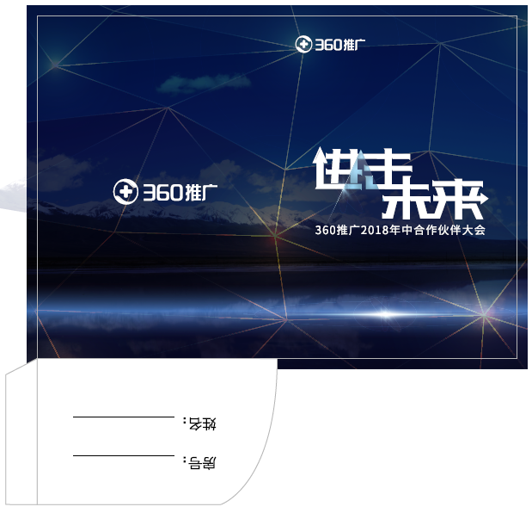
开场视频 | 视频合成 | 特效包装制作，输出 | 1 | 个 | 20,000.00 | 1 | 20,000.00
开场视频总计: |  |  |  |  |  |  | 80000.00
颁奖视频 | 视频画面设计 | 设计画面、出分镜脚本 | 1 | 项 | 20,000.00 | 1 | 20,000.00 | 4类奖项通用模板
颁奖视频 | 配乐 | 为视频提供背景音乐(不包括版权音乐的版权费) | 1 | 项 | 3,000.00 | 1 | 3,000.00 | 4类奖项通用模板
颁奖视频 | 剪辑制作 | 结合颁奖信息、背景音乐进行视频剪辑 | 1 | 项 | 11,000.00 | 1 | 11,000.00 | 4类奖项通用模板
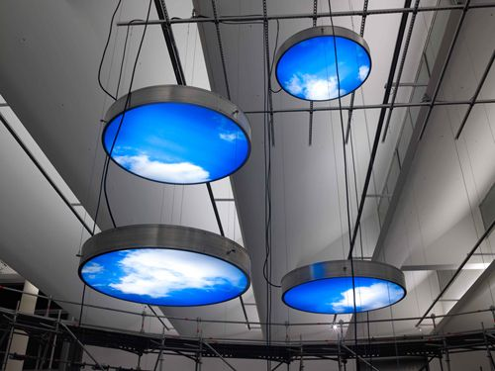
颁奖视频 | 视频合成 | 特效包装制作，输出 | 1 | 个 | 5,000.00 | 4 | 20,000.00
颁奖视频 | 配音 | 为视频提供配音 | 1 | 个 | 1,500.00 | 4 | 6,000.00
颁奖视频总计: |  |  |  |  |  |  | 60000.00
移动会议平台系统-软件功能部分 | 系统框架 | 基于活动的数据框架设计与建模 | 1 | 次 | ¥6,000 | 1 | ¥6,000 | 系统模型建立
 | 公众号管理&消息群发 | 会议微信公众平台多媒体消息推送、多媒体消息内容排版编辑、多种终端适配，与客户确认，信息发送 | 1 | 次 | ¥5,000 | 1 | ¥5,000 | 平台管理&消息群发
 | 注册功能及页面 | 界面开发，逻辑设计与代码开发 | 1 | 次 | ¥5,000 | 1 | ¥5,000 | 注册平台功能开发
 | 精彩瞬间（照片直播）功能及页面 | 界面开发，逻辑设计与代码开发，前台后台接口及导入导出处理 | 1 | 次 | ¥3,000 | 1 | ¥3,000 | 与后台接口处理，页面处理与优化
 | 会议日程功能 | 界面开发，逻辑设计与代码开发，信息处理 | 1 | 次 | ¥2,000 | 1 | ¥2,000 | 页面处理与优化
 | 航班信息功能 | 界面开发，逻辑设计与代码开发，信息处理 | 1 | 次 | ¥2,000 | 1 | ¥2,000 | 页面处理与优化
 | 酒店及周边服务功能 | 界面开发，逻辑设计与代码开发，信息处理 | 1 | 次 | ¥2,000 | 1 | ¥2,000 | 页面处理与优化
 | 问题咨询功能 | 界面开发，逻辑设计与代码开发，信息处理 | 1 | 次 | ¥2,000 | 1 | ¥2,000 | 页面处理与优化
移动会议平台系统-硬件部分 | 云服务器技术维护 | 云平台服务器托管 | 1 | 周期 | ¥4,000 | 1 | ¥4,000 | 服务器硬件+带宽
 |  | 数据维护与技术支持 | 1 | 周期 | ¥3,000 | 1 | ¥3,000 | 数据库备份+安全维护
执行人员-技术服务费 | 技术人员现场技术支持 | 高级技术工程师 | 2 | 人次 | ¥1,500 | 1 | ¥3,000
项目管理 | 项目管理费 | 项目经理沟通与协调 | 1 | 个 | ¥3,000 | 1 | ¥3,000 | 按项目
H5设计总计: |  |  |  |  |  |  | 40000.00
